Användarinstruktion
Publ.nr: MSB1412 - reviderad mars 2024

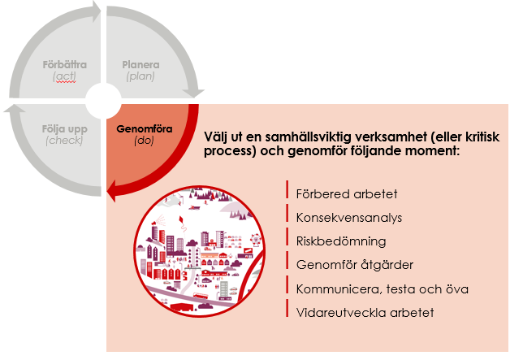
Den här excelmallen kan användas för att dokumentera resultatet för momenten konsekvensanalys och riskbedömning och skapar ett underlag för åtgärder. Denna mall bör inte användas som presentationsmaterial under en workshop.
Dokumentationsmallen är indelad i en användarinstruktion, steg 1, steg 2 och steg 3.
- I steg 1 listas de aktiviteter som har identifierats upprätthålla den samhällsviktga verksamheten. Sedan dokumenteras den analys som har gjorts för att identifiera vilka av dessa aktiviteter som som ska prioriteras i det fortsatta arbetet. Här sker alltså en dokumentation av vilka delar av verksamheten ni kommer att gå vidare med.
- Steg 2 - eftersom att riskbedömningen kan göras för såväl de prioriterade aktiviteterna som för resurserna finns det två flikar för steg 2, en en för prioriterade aktiviteter och en för resurer. Du väljer den eller de som du vill använda utifrån din verksamhet och arbetssätt.
- I steg 2 - resurser kommer ni att börja med att lista resurserna som har identifierats för att senare koppla dessa till de prioriterade aktiviteterna. Detta för att ni ska slippa lista samma resurs flera gånger då en resurs kan vara ett beroende för flera prioriterade aktiviteter. Åtgärdsförslagen som anges i detta steg följer automatiskt med till fliken steg 3 - resurser.
- I steg 2 - prioriterade aktiviteter kommer ni att få fylla i de aktiviteter som ni har bedömt ska prioriteras. Åtgärdsförslagen som anges i detta steg följer automatiskt med till fliken steg 3 - prioriterade aktiviteter.
- I steg 3 får ni hjälp att skapa ett underlag för de åtgärder som bör genomföras utifrån resultatet av konsekvensanalysen och riskbedömningen. Detta steg är uppdelat på resurser och prioriterde aktiviteter för att möjliggöra en spårbarhet från steg 2. Underlag kan användas i dialog med verksamheten och beslutsfattare. Informationen från dessa flikar kan lyftas ut till en åtgärdsplan för att underlätta hanteringen och kommunikationen av åtgärderna, se Åtgärdsplan för kontinuitetshantering (MSB1513). För mer information och stöd besök www.msb.se/kontinuitetshantering eller kontakta oss på kontinuitetshantering@msb.se.

